G.7.1
Gráfico 7.1. Usuarias activas y altas y bajas en el servicio ATENPRO.
Datos a 31 de diciembre de 2005 a 2018.

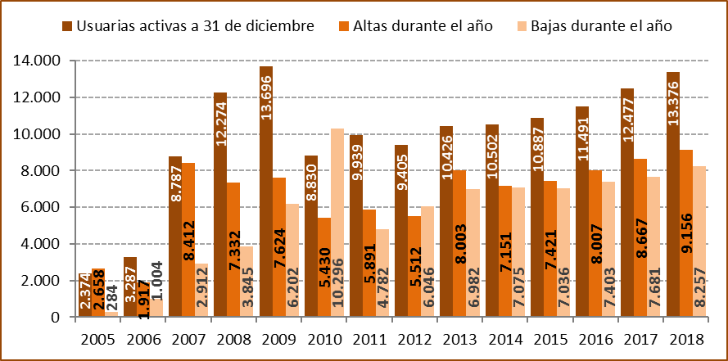

Fuente: Ministerio de la Presidencia, Relaciones con las Cortes e Igualdad. Delegación del Gobierno para la Violencia de Género.

 | Usuarias activas a 31 de diciembre | Altas durante el año | Bajas durante el año
2005 | 2,374 | 2,658 | 284
2006 | 3,287 | 1,917 | 1,004
2007 | 8,787 | 8,412 | 2,912
2008 | 12,274 | 7,332 | 3,845
2009 | 13,696 | 7,624 | 6,202
2010 | 8,830 | 5,430 | 10,296
2011 | 9,939 | 5,891 | 4,782
2012 | 9,405 | 5,512 | 6,046
2013 | 10,426 | 8,003 | 6,982
2014 | 10,502 | 7,151 | 7,075
2015 | 10,887 | 7,421 | 7,036
2016 | 11,491 | 8,007 | 7,403
2017 | 12,477 | 8,667 | 7,681
2018 | 13,376 | 9,156 | 8,257

G.7.2
Gráfico 7.2. Usuarias activas en el servicio ATENPRO, por mes.
Año 2018.

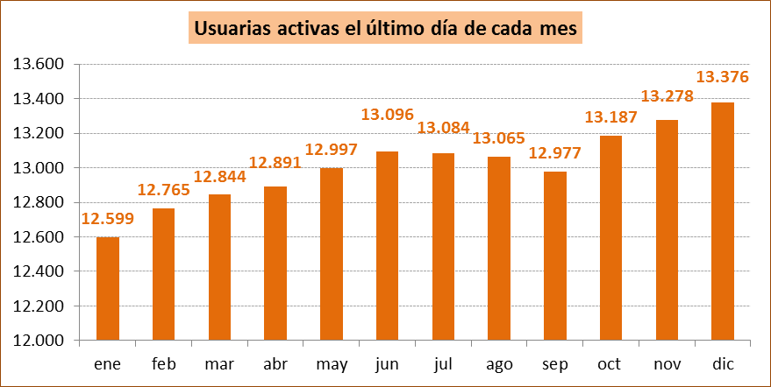

Fuente: Ministerio de la Presidencia, Relaciones con las Cortes e Igualdad. Delegación del Gobierno para la Violencia de Género.

G.7.3
Gráfico 7.3. Altas y bajas en el servicio ATENPRO, por mes.
Año 2018.

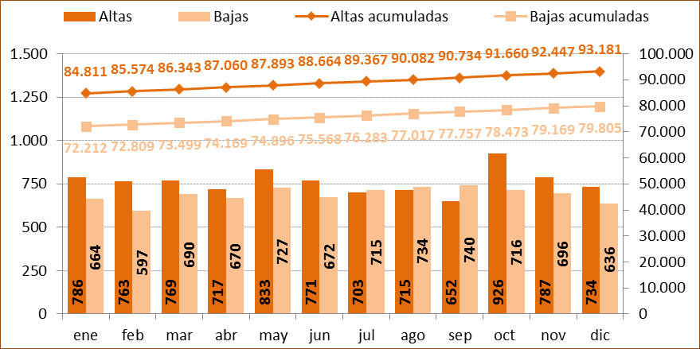

Fuente: Ministerio de la Presidencia, Relaciones con las Cortes e Igualdad. Delegación del Gobierno para la Violencia de Género.

G.7.4
Gráfico 7.4. Usuarias activas en el servicio ATENPRO, por comunidad autónoma. Valores absolutos y tasas por millón de mujeres de 15 y más años.
Año 2018.

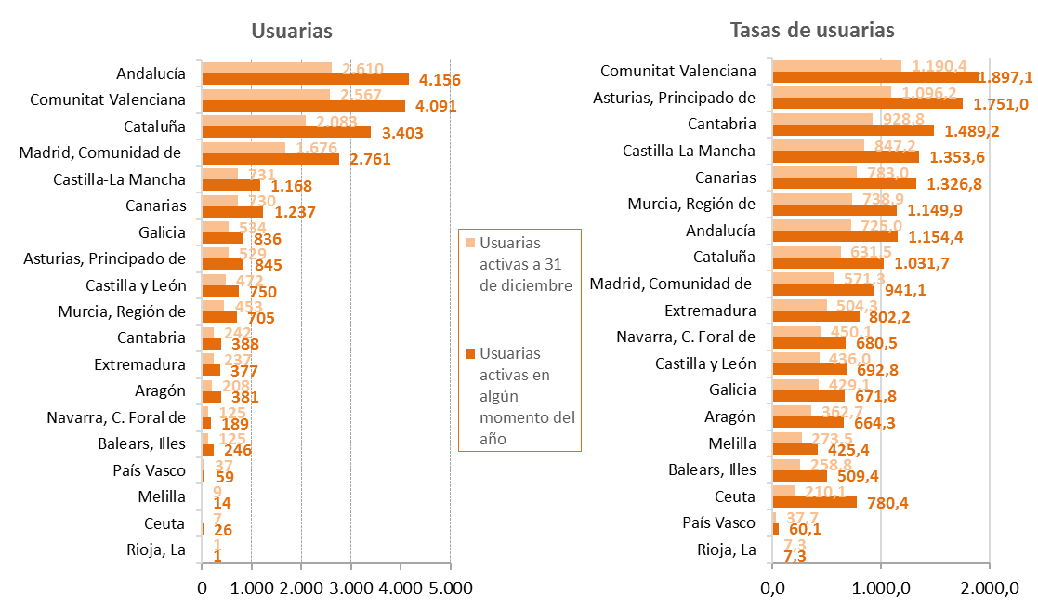

Fuente: Elaboración propia a partir de los datos de la Delegación del Gobierno para la Violencia de Género, Ministerio de la Presidencia, Relaciones con las Cortes e Igualdad y de los datos de la Estadística del Padrón continuo (INE).

G.7.5
Gráfico 7.5. Distribución porcentual de las usuarias activas en el servicio ATENPRO y de las bajas acumuladas, por comunidad autónoma.
Datos a 31 de diciembre de 2018.

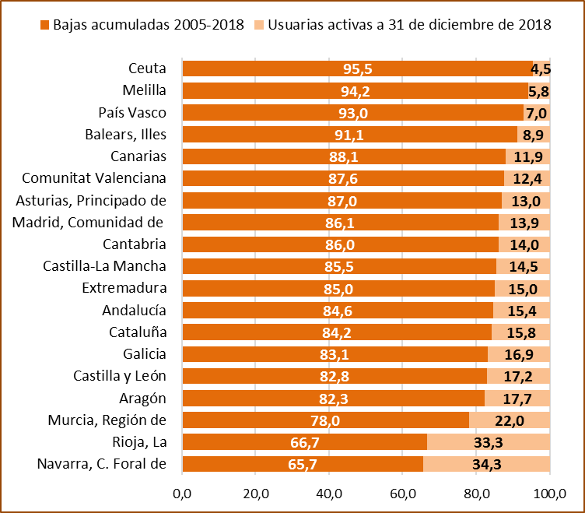

Fuente: Ministerio de la Presidencia, Relaciones con las Cortes e Igualdad. Delegación del Gobierno para la Violencia de Género.

G.7.6_7
Gráfico 7.6. Distribución porcentual de las usuarias activas en el servicio ATENPRO según el grupo de edad. | Gráfico 7.7. Distribución porcentual de los agresores de las usuarias activas en el servicio ATENPRO según el grupo de edad.
Año 2018. | Año 2018.

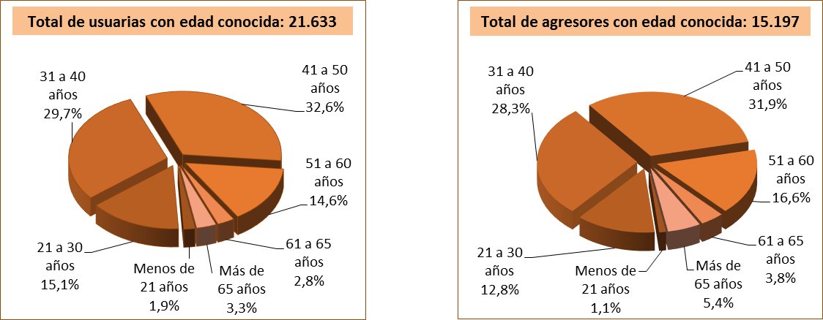

Fuente: Ministerio de la Presidencia, Relaciones con las Cortes e Igualdad. Delegación del Gobierno para la Violencia de Género.

G.7.8
Gráfico 7.8. Usuarias activas de ATENPRO, por grupo de edad. Distribución porcentual y tasas por millón de mujeres de 15 y más años1.
Año 2018.

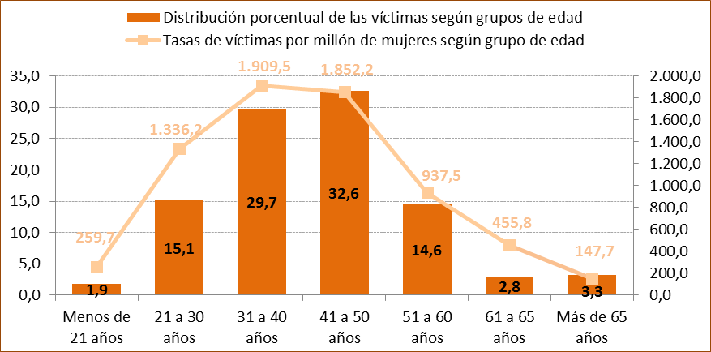

1. Aunque las tasas se calculan con la población de mujeres de 15 y más años, entre las usuarias se incluye una mujer menor de 15 años lo que produce un ligero incremento de la tasa en el grupo de edad de menores de 20 años.

Fuente: Elaboración propia a partir de los datos de la Delegación del Gobierno para la Violencia de Género, Ministerio de la Presidencia, Relaciones con las Cortes e Igualdad y de los datos de la Estadística del Padrón continuo (INE).

G.7.9
Gráfico 7.9. Distribución porcentual de las usuarias activas de ATENPRO según la edad de la usuaria respecto de la de su agresor.
Año 2018.

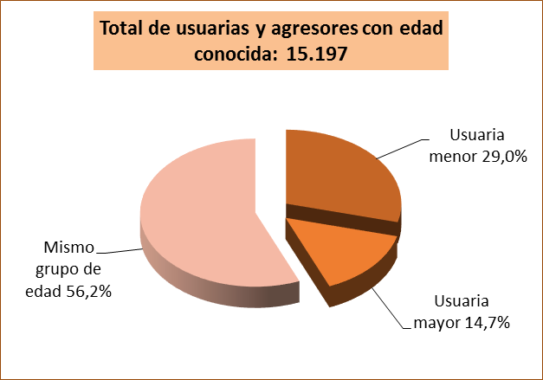

Fuente: Ministerio de la Presidencia, Relaciones con las Cortes e Igualdad. Delegación del Gobierno para la Violencia de Género.

G.7.10
Gráfico 7.10. Distribución porcentual de las usuarias activas de ATENPRO y sus agresores según el grupo de edad.
Año 2018.

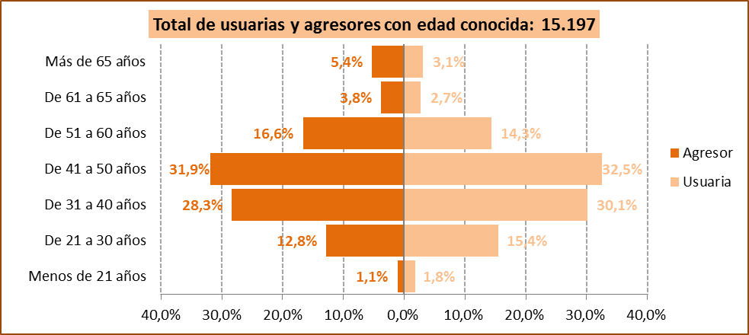

Fuente: Ministerio de la Presidencia, Relaciones con las Cortes e Igualdad. Delegación del Gobierno para la Violencia de Género.

G.7.11
Gráfico 7.11. Distribución porcentual según el grupo de edad de los agresores de las usuarias activas de ATENPRO, por grupo de edad.
Año 2018.

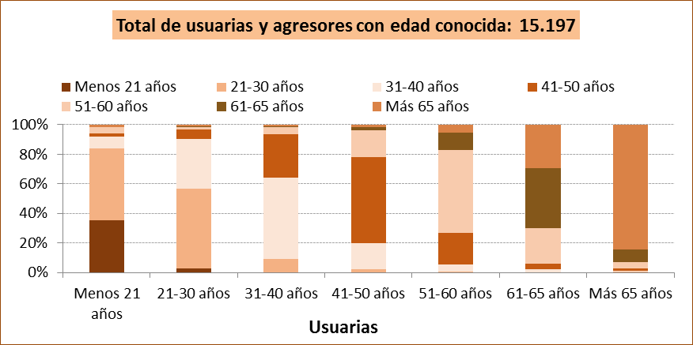

Fuente: Ministerio de la Presidencia, Relaciones con las Cortes e Igualdad. Delegación del Gobierno para la Violencia de Género.

Agresores
 | 2.7 | 54.0 | 33.8 | 6.3 | 1.7 | 0.2 | 1.3 | 1 | 1 | 1 | 1 | 1
 | 0.1 | 9.3 | 55.0 | 29.2 | 4.6 | 0.5 | 1.3
 | 0.0 | 2.1 | 17.5 | 58.2 | 18.6 | 1.9 | 1.7
 | 0.1 | 0.6 | 4.7 | 21.2 | 56.4 | 11.5 | 5.5
 | 0.0 | 0.2 | 1.9 | 3.6 | 24.2 | 40.6 | 29.5
 | 0.0 | 0.4 | 0.6 | 1.7 | 4.5 | 8.5 | 84.3

G.7.12
Gráfico 7.12. Distribución porcentual de las usuarias extranjeras del servicio de ATENPRO y de los agresores extranjeros según la región geográfica de nacimiento.
Año 2018.

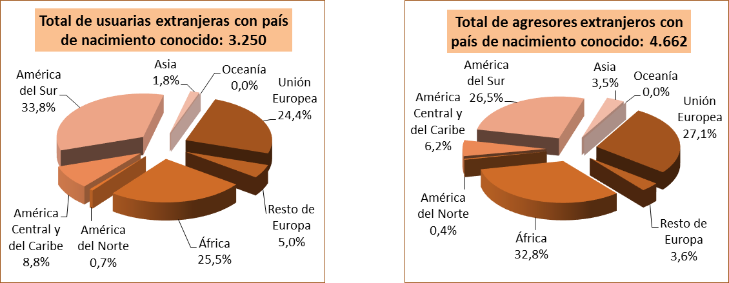

Fuente: Ministerio de la Presidencia, Relaciones con las Cortes e Igualdad. Delegación del Gobierno para la Violencia de Género.

G.7.13
Gráfico 7.13. Distribución porcentual de usuarias extranjeras del servicio de ATENPRO y de agresores extranjeros según el país de nacimiento.
Año 2018.

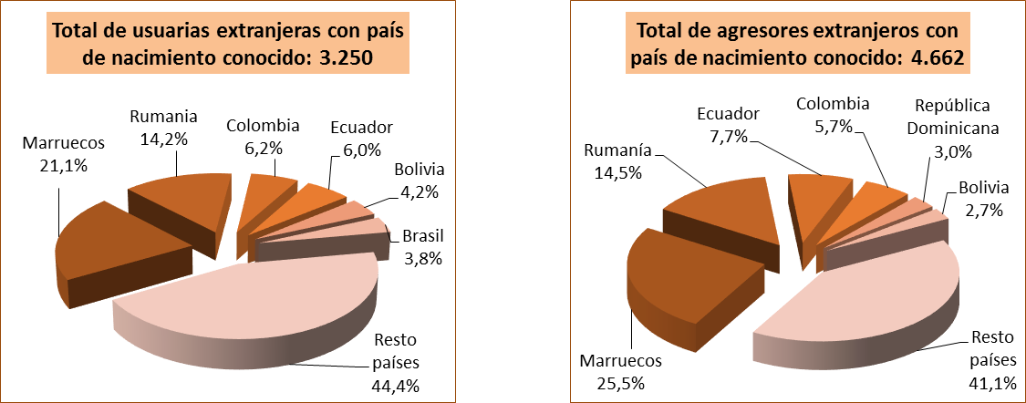

Fuente: Ministerio de la Presidencia, Relaciones con las Cortes e Igualdad. Delegación del Gobierno para la Violencia de Género.

G.7.14
Gráfico 7.14. Distribución porcentual según el lugar de nacimiento del agresor, por lugar de nacimiento de las usuarias del servicio de ATENPRO.
Año 2018.

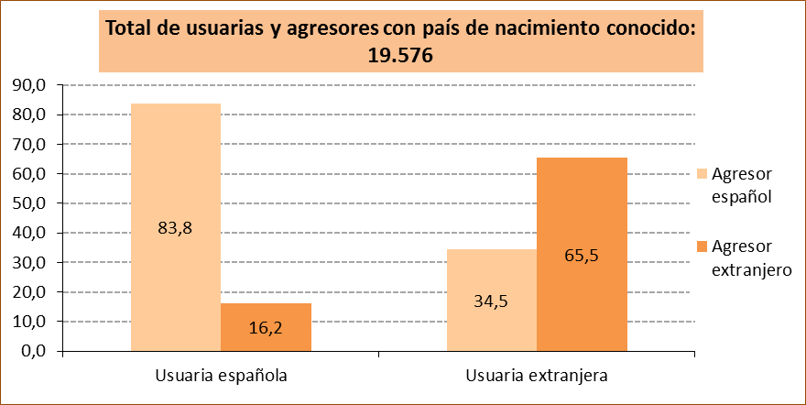

Fuente: Ministerio de Igualdad. Delegación del Gobierno para la Violencia de Género.

Fuente: Ministerio de la Presidencia, Relaciones con las Cortes e Igualdad. Delegación del Gobierno para la Violencia de Género.

G.7.15
Gráfico 7.15. Distribución porcentual de las usuarias activas en el servicio ATENPRO según el tipo de relación con su agresor.
Año 2018.

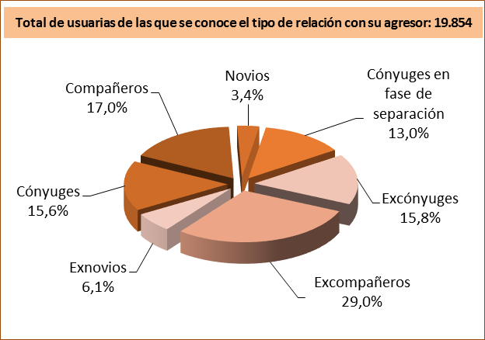

Fuente: Ministerio de la Presidencia, Relaciones con las Cortes e Igualdad. Delegación del Gobierno para la Violencia de Género.

G.7.16
Gráfico 7.16. Distribución porcentual de las usuarias activas en el servicio ATENPRO según su situación de convivencia.
Año 2018.

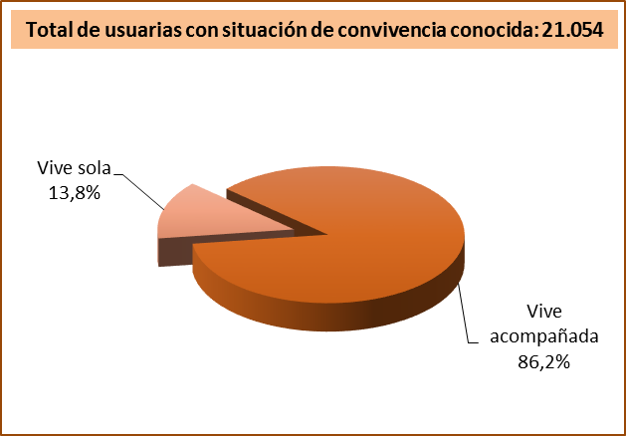

Fuente: Ministerio de la Presidencia, Relaciones con las Cortes e Igualdad. Delegación del Gobierno para la Violencia de Género.

G.7.17
Grafico 7.17. Usuarias activas a 31 de diciembre del año de referencia en el servicio ATENPRO, por comunidad autónoma y provincia.
Datos a 31 de diciembre de 2018.

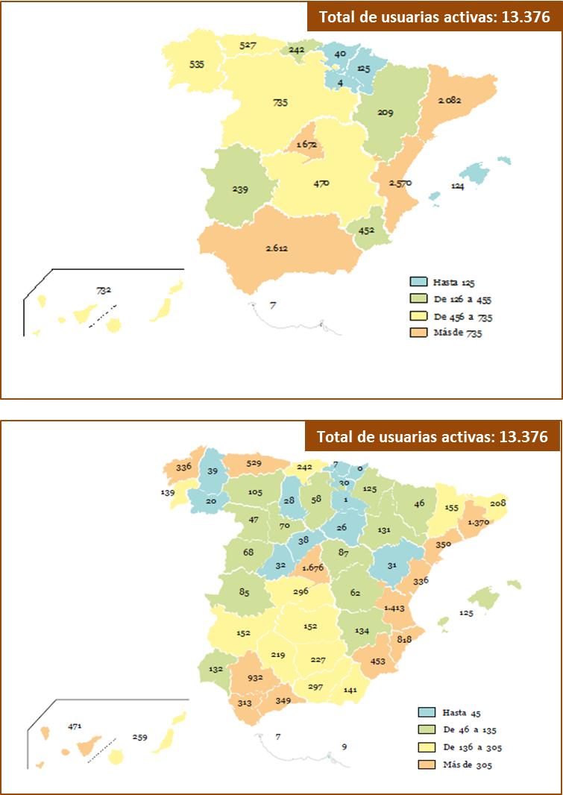

Fuente: Ministerio de la Presidencia, Relaciones con las Cortes e Igualdad. Delegación del Gobierno para la Violencia de Género.

